상품제안서
영국R. 브뤼에 인덕션IH 저수분 세라믹 양수냄비 24cm | 상품코드: S39748

 |  |  |  |  |  |  | 02-713-8555 | www.synergygift.co.kr
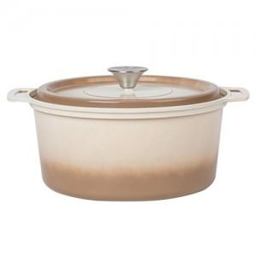

【상세/제작정보】

【인쇄/포장옵션】 | 스티커 / 포장지포장

【공급단가】 | 수량 | 20~ | 50~ | 100~ | 300~ | 500~
*VAT별도 | 단가 | 34,320원 | 32,470원 | 30,880원 | 30,090원 | 29,560원

【상품 URL】 | https://www.synergygift.co.kr:443/src/goods_detail.php?gdno=39748

